编程规划
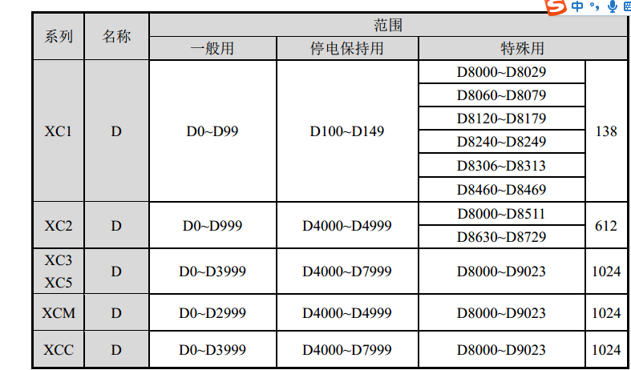

 | 起始 | 结束
电机驱动 | M100 | M299 | D100 | D299 | D4000 | D4199
流程控制 | M1000 | M1999 | D1000 | D1999
触摸屏 | M300 | M399 | D300 | D399
标志位 | M400 | M499

